備蓄品一覧画面_1
システム名 |  |  | 災対用ビル別情報マップ
章番号 |  |  | 第２章 画面設計
機能名
２．３．８ 備蓄品登録

画面名 |  |  | ２．３．８．１ 備蓄品一覧

 | 【1】画面定義

 | １．初期表示時
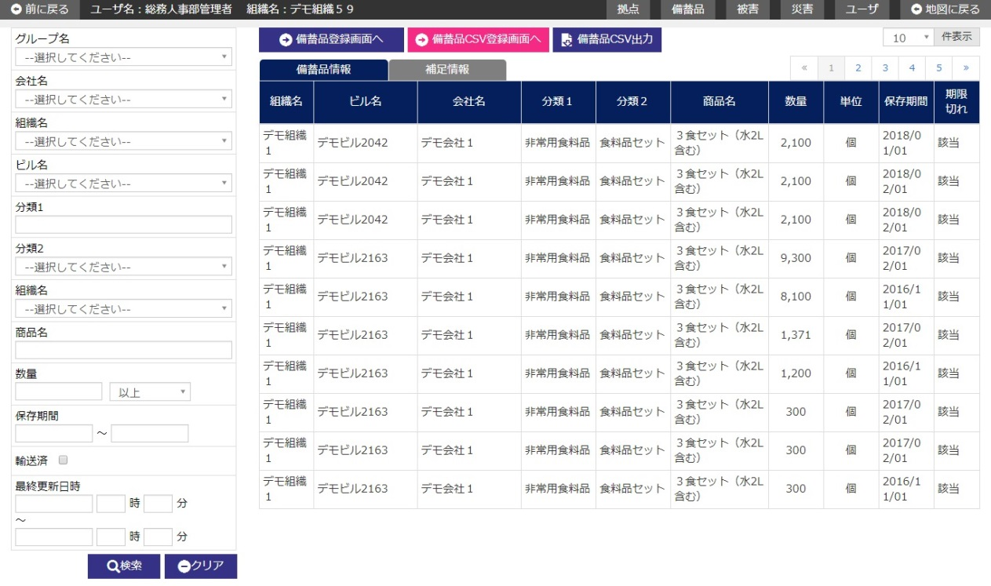
そなえるんCSR連携CSV登録

 | ２．備蓄品一覧エリア・補足情報タブ切り替え時
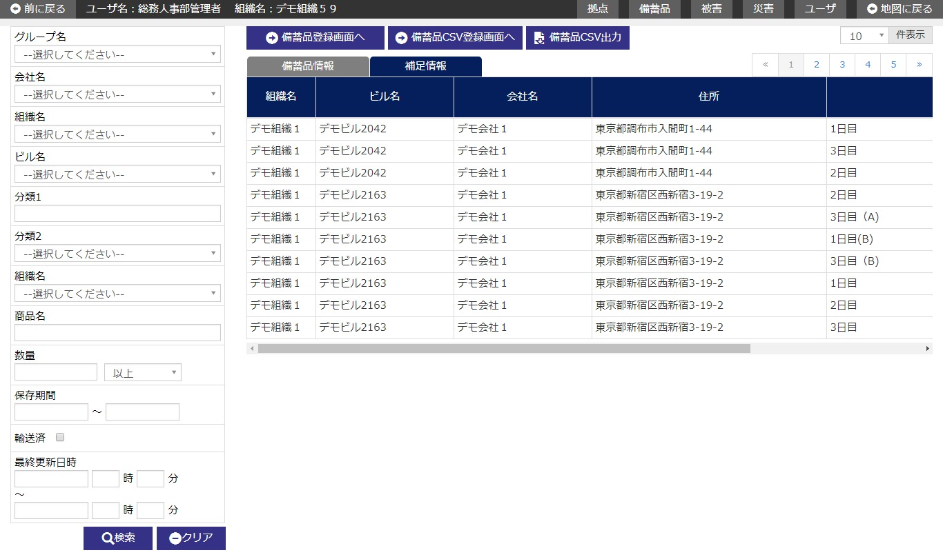
そなえるんCSR連携CSV登録

 | (1/2)
 | № | 説 明
 | 1 | 【検索エリア】
 |  | ・ 検索条件に該当する備蓄品情報のみを抽出して、一覧を絞り込み表示する。
 |  | ・ 閉じるボタンで検索エリアを表示/非表示する。
 |  | [検索ボタン]
 |  | ボタン押下で、入力条件に該当する備蓄品情報を検索し、結果を一覧エリアに表示する。
 |  | [クリアボタン]
 |  | ボタン押下で、検索エリア内項目を初期表示時の状態に戻す。
 |  | [閉じるボタン]
 |  | ボタン押下で、検索エリアの表示/非表示を行う。

 | 2 | 【備蓄品一覧エリア】
 |  | ・ 備蓄品情報を一覧表示する。
 |  | ・ 備蓄品一覧は、以下のソート項目で並び替えした後に初期表示する。
 |  |  |  | ソート項目 | ソート順
 |  |  |  | 組織コード | 昇順
 |  |  |  | ビルコード | 昇順
 |  |  |  | 会社ID | 昇順
 |  |  |  | 分類１ | 昇順
 |  |  |  | 分類２ | 昇順

 |  | ・ 初期表示時において、既に保存期限切れの備蓄品（輸送済み含む）が存在する場合は、
 |  |  | 保存期限切れの備蓄品の情報のみを一覧に表示させる。
 |  |  |  | ※保存期限切れ条件・・・備蓄品の保存期限 ＜ システム日付

 |  | [備蓄品情報切り替えボタン]
 |  | ボタン押下で、備蓄品一覧エリア・備蓄品情報タブ画面へ表示を切り替える。
 |  | [補足情報切り替えボタン]
 |  | ボタン押下で、備蓄品一覧エリア・備蓄品補足情報タブ画面へ表示を切り替える。
 |  | [備蓄品登録画面へボタン]
 |  | ボタン押下で、備蓄品登録画面へ遷移する。
 |  | [備蓄品CSV登録画面へボタン]
 |  | ボタン押下で、備蓄品CSV登録画面へ遷移する。
 |  | [備蓄品CSV出力ボタン]
 |  | ボタン押下で、一覧に表示中の備蓄品情報をCSVに出力する。
 |  | [そなえるんCSR連携CSV登録ボタン]
 |  | ボタン押下で、そなえるんCSR連携CSV登録画面へ遷移する。
 |  | [一覧行選択]
 |  | 一覧の行にカーソルを合わせ、行をクリックすると、
 |  | 指定された記録に該当する備蓄品詳細画面へ遷移する。

 | (2/2)
 | № | 説 明
 | 3 | 【ユーザ権限によるデータの利用範囲】
 |  | ・ ログインユーザの権限（ユーザレベル）により、データ利用の範囲を制限する。
 |  |  | 「２．３．２ 共通権限」を参照

備蓄品登録画面_1
システム名 |  |  | 災対用ビル別情報マップ
章番号 |  |  | 第２章 画面設計
機能名
２．３．８ 備蓄品登録

画面名 |  |  | ２．３．８．２ 備蓄品登録

 | 【1】画面定義

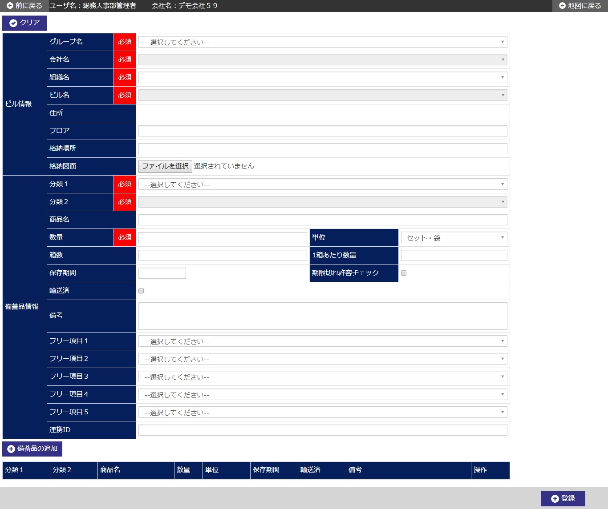

 | (1/2)
 | № | 説 明
 | 1 | 【備蓄品登録エリア】
 |  | ・ 備蓄品情報を新規登録する。

 |  | [備蓄品の追加ボタン]
 |  | ボタン押下で、登録中の備蓄品情報を一覧へ１行追加する。
 |  | 但し、一度備蓄品一覧エリアへ追加された情報の修正の場合は修正行の情報を
 |  | 上書きする。
 |  | [登録ボタン]
 |  | ボタン押下で、備蓄品情報を新規登録する。
 |  | ・ 登録確認ダイアログを表示する。
 |  | ・ 新規登録後、備蓄品詳細画面へ遷移する。
 |  | [クリアボタン]
 |  | ボタン押下で、画面内入力項目を初期表示時の状態に戻す。

 | (2/2)
 | № | 説 明
 | 2 | 【備蓄品一覧エリア】
 |  | ・ 登録中の備蓄品情報を一覧表示する。
 |  | ・ 登録するビル名／会社名に紐づく備蓄品情報が既に存在する場合は、
 |  |  | 備蓄品情報を一覧に全て表示する。
 |  |  | ※登録済みの備蓄品情報は複写のみを可能とし、修正、削除自体の操作はできない。

 |  | [複写ボタン]
 |  | ボタン押下で、該当行の備蓄品情報を複写し、備蓄品登録エリアに表示する。
 |  | [修正ボタン]
 |  | ボタン押下で、該当行の備蓄品情報を、備蓄品登録エリアに表示する。
 |  | [削除ボタン]
 |  | ボタン押下で、該当行の備蓄品情報を、削除する。

 | 3 | 【ユーザ権限によるデータの利用範囲】
 |  | ・ ログインユーザの権限（ユーザレベル）により、データ利用の範囲を制限する。
 |  |  | 「２．３．２ 共通権限」を参照

備蓄品詳細画面_1
システム名 |  |  | 災対用ビル別情報マップ
章番号 |  |  | 第２章 画面設計
機能名
２．３．８ 備蓄品登録

画面名 |  |  | ２．３．８．３ 備蓄品詳細

 | 【1】画面定義

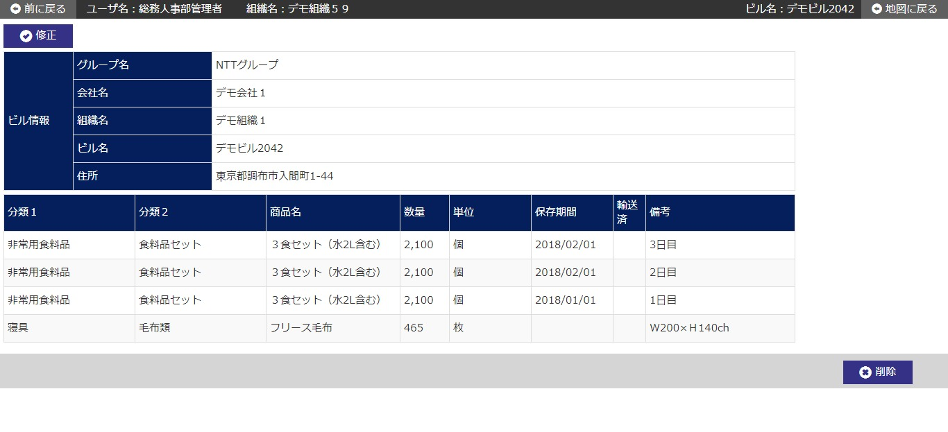

 | № | 説 明
 | 1 | 【ビルデータ詳細エリア】
 |  | ・ 前画面にて指定されたビル名／会社名に該当する備蓄品情報を表示する。

 |  | [修正ボタン]
 |  | ボタン押下で、備蓄品修正画面へ遷移する。
 |  | [削除ボタン]
 |  | ボタン押下で、表示中の備蓄品情報全てを削除する。
 |  | ・ 削除確認ダイアログを表示する。
 |  | ・ 削除完了後、備蓄品一覧画面へ遷移する。

 | 2 | 【備蓄品一覧エリア】
 |  | ・ 当該ビル名／会社名に紐づく、備蓄品情報を全て一覧表示する。

 | 3 | 【ユーザ権限によるデータの利用範囲】
 |  | ・ ログインユーザの権限（ユーザレベル）により、データ利用の範囲を制限する。
 |  |  | 「２．３．２ 共通権限」を参照

備蓄品修正画面_1
システム名 |  |  | 災対用ビル別情報マップ
章番号 |  |  | 第２章 画面設計
機能名
２．３．８ 備蓄品登録

画面名 |  |  | ２．３．８．４ 備蓄品修正

 | 【1】画面定義

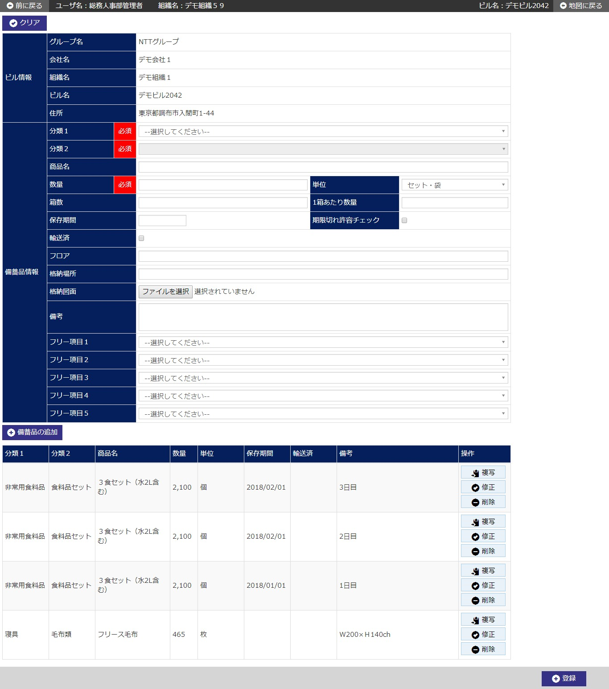

 | (1/2)
 | № | 説 明
 | 1 | 【備蓄品修正エリア】
 |  | ・ 前画面にて指定されたビル名／会社名に該当する備蓄品情報を初期表示する。

 |  | [備蓄品の追加ボタン]
 |  | ボタン押下で、修正であれば修正行に反映、追加であれば備蓄品情報を一覧へ１行追加する。
 |  | [登録ボタン]
 |  | ボタン押下で、備蓄品情報を修正登録する。
 |  | ・ 修正登録確認ダイアログを表示する。
 |  | ・ 修正登録後、備蓄品詳細画面へ遷移する。
 |  | [クリアボタン]
 |  | ボタン押下で、画面内入力項目を初期表示時の状態に戻す。

 | 2 | 【備蓄品一覧エリア】
 |  | ・ 修正登録中の備蓄品情報を一覧表示する。

 |  | [複写ボタン]
 |  | ボタン押下で、該当行の備蓄品情報を複写し、備蓄品修正エリアに表示する。
 |  | [修正ボタン]
 |  | ボタン押下で、該当行の備蓄品情報を、備蓄品修正エリアに表示する。
 |  | [削除ボタン]
 |  | ボタン押下で、該当行の備蓄品情報を、削除する。

 | (2/2)
 | № | 説 明
 | 3 | 【ユーザ権限によるデータの利用範囲】
 |  | ・ ログインユーザの権限（ユーザレベル）により、データ利用の範囲を制限する。
 |  |  | 「２．３．２ 共通権限」を参照

備蓄品CSV登録画面_1
システム名 |  |  | 災対用ビル別情報マップ
章番号 |  |  | 第２章 画面設計
機能名
２．３．８ 備蓄品登録

画面名 |  |  | ２．３．８．５ 備蓄品CSV登録

 | 【1】画面定義

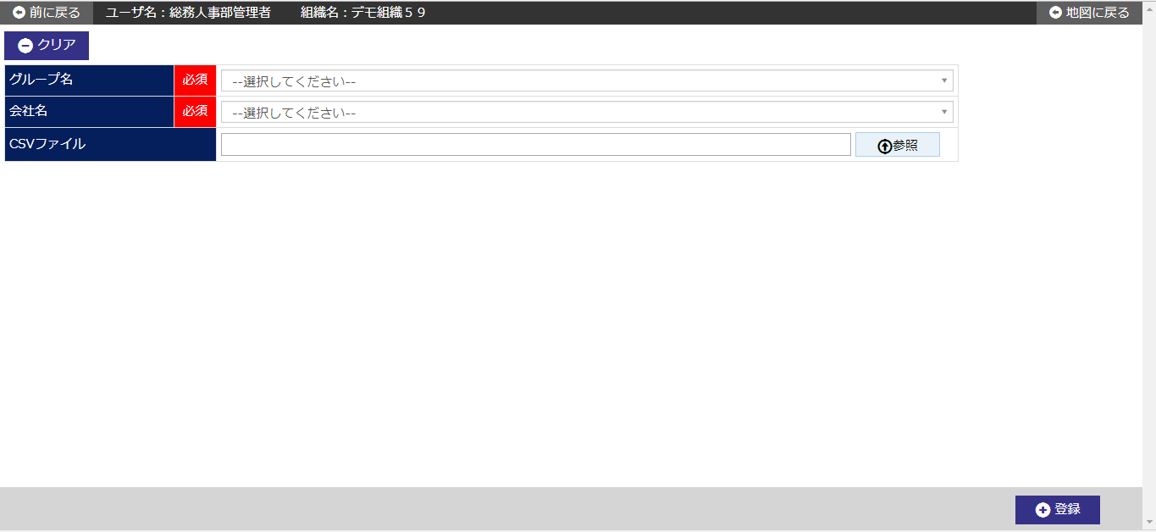

 |  |  |  | 、

 | (1/2)
 | № | 説 明
 | 1 | 【備蓄品CSV登録エリア】
 |  | ・ 指定したCSVファイルの情報を備蓄品情報に一括登録する。

 |  | [参照ボタン]
 |  | ボタン押下で、備蓄品情報登録用CSVファイルの指定を行う。
 |  |  | ※選択した組織名とCSVファイルの組織名が合致するレコードのみを処理対象とし、
 |  |  | 一致しないレコードについては処理対象外として読み飛ばす。
 |  | ・ ファイル選択ダイアログを開く。
 |  | ・ ファイル選択ダイアログにて備蓄品情報登録用CSVファイルの指定を行う。
 |  | ・ ”開く”ボタンを押すことで、CSVファイル欄に指定したファイル名を表示する。
 |  | [登録ボタン]
 |  | ボタン押下で、CSVファイル欄に指定したファイルの情報を一括登録する。
 |  | ・ 一括登録確認ダイアログを表示する。
 |  | ・ CSVファイルについて、拡張子やファイルサイズのチェックを行う。
 |  | ・ CSVファイル内のデータについて、レイアウトや必須、属性、桁数等のチェックを行う。
 |  | ・ チェックに問題なければ、画面で指定した組織に紐付く備蓄情報を全て削除し、
 |  |  | DBに備蓄品情報を登録する。
 |  |  | ※項目の設定に誤りがある場合はエラー情報をファイルに出力して登録しない。
 |  | [クリアボタン]
 |  | ボタン押下で、CSVファイル欄の項目を初期表示時の状態に戻す。

 | (2/2)
 | № | 説 明
 | 3 | 【ユーザ権限によるデータの利用範囲】
 |  | ・ ログインユーザの権限（ユーザレベル）により、データ利用の範囲を制限する。
 |  |  | 「２．３．２ 共通権限」を参照

